Datos personales
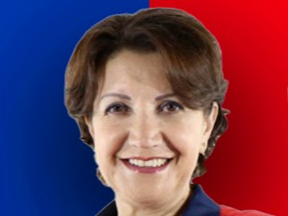

Nombres: | Cecilia Soledad
Apellidos: | Benítez Burgos
Facebook: | https://www.facebook.com/SoledadBenitezEC/
Twitter: | @SoledadBenitezQ
Descripción:

